Sheet1
위 치 도

설치위치 : 하리면 우곡1리 과산골 마을입구(하리면 우곡리 590-4번지)
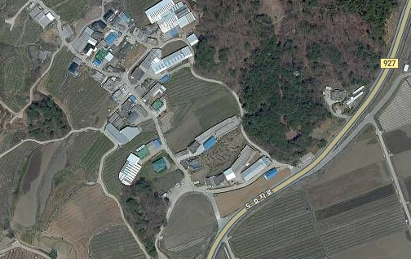

CCTV 설치위치

